Sheet1
Population | Latitude
0m | 85
0m | 80
0m | 75
2m | 70
7m | 65
41m | 60
194m | 55
309m | 50
347m | 45
674m | 40
959m | 35
1,020m | 30
1,267m | 25
552m | 20
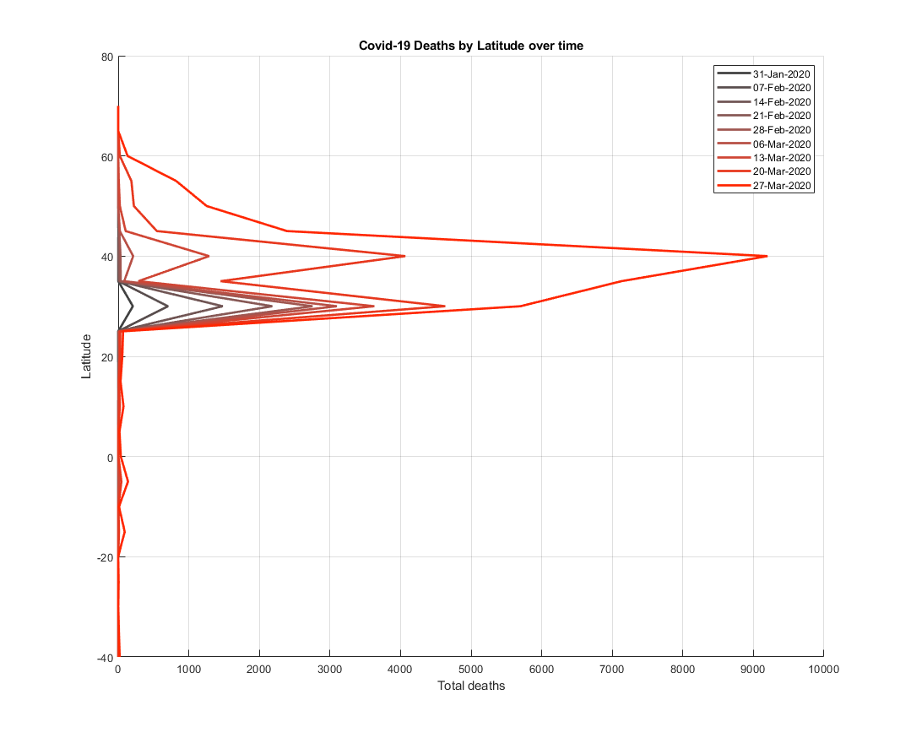
552m | 15
543m | 10
332m | 5
238m | 0
345m | -5
148m | -10
105m | -15
100m | -20
114m | -25
47m | -30
64m | -35
8m | -40
2m | -45
0m | -50
0m | -55
0m | -60
0m | -65
0m | -70
0m | -75

